Relatório
count | 10 | 10
mean | 104 | 5400
std | 45.752959831 | 2786.8739955
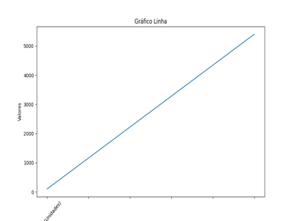
min | 50 | 2500
25% | 72.5 | 3625
50% | 95 | 4750
75% | 125 | 6250
max | 200 | 12000

